自定义厂家图标上传
 |  |  |  |  |  | 测试总数量 | 13
测试平台 |  |  |  | 测试日期 |  | Pass | 13
系统&版本 |  |  |  | 最后更新 |  | Fail | 0
文档编写人 |  |  |  | 文档测试人 |  | N/A | 0
策划负责人 |  |  |  | 审阅人员
参考档
序号 | 平台 | 模块 | 功能点 | 前置条件（测试点） | 操作步骤 | 预期结果 | 测试结果 | 备注
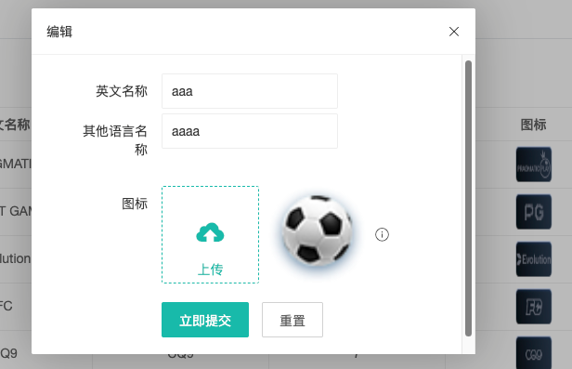
1 | 账服 | 自定义厂家 - 分类图标编辑 | 编辑弹窗正常打开 | 1、已登录后台管理系统 2、具有自定义厂家管理权限 3、进入「自定义厂家」页面 | 1、找到任意自定义厂家记录 2、点击「分类名称编辑」按钮 | 1、编辑弹窗正常打开 2、弹窗中包含【分类图标】上传区域 3、默认显示未配置状态 | Pass | 【功能测试】【P0】
2 | 账服 | 自定义厂家 - 分类图标编辑 | 分类图标上传功能 - 图片选择 | 1、编辑弹窗已打开 2、分类图标未配置 | 1、点击上传按钮 2、选择符合要求的图片文件（png/jpg，大小 78*78） | 1、系统文件选择器打开 2、可选择 png/jpg 格式图片 3、选择后图片预览正常显示 | Pass | 【功能测试】【P0】
3 | 账服 | 自定义厂家 - 分类图标编辑 | 分类图标上传 - 图片格式校验提示 | 1、编辑弹窗已打开 | 1、点击上传 2、选择非 png/jpg 格式文件（如 gif、bmp） | 1、提示不支持该图片格式 2、上传失败 3、图片预览区域不变 | Pass | 【异常测试】【P1】
4 | 账服 | 自定义厂家 - 分类图标编辑 | 分类图标保存功能 - 成功保存 | 1、已成功选择合规图片 | 1、点击立即提交按钮 | 1、提示保存成功 2、弹窗关闭 3、列表中该记录的图标列显示已上传的图片 | Pass | 【功能测试】【P0】
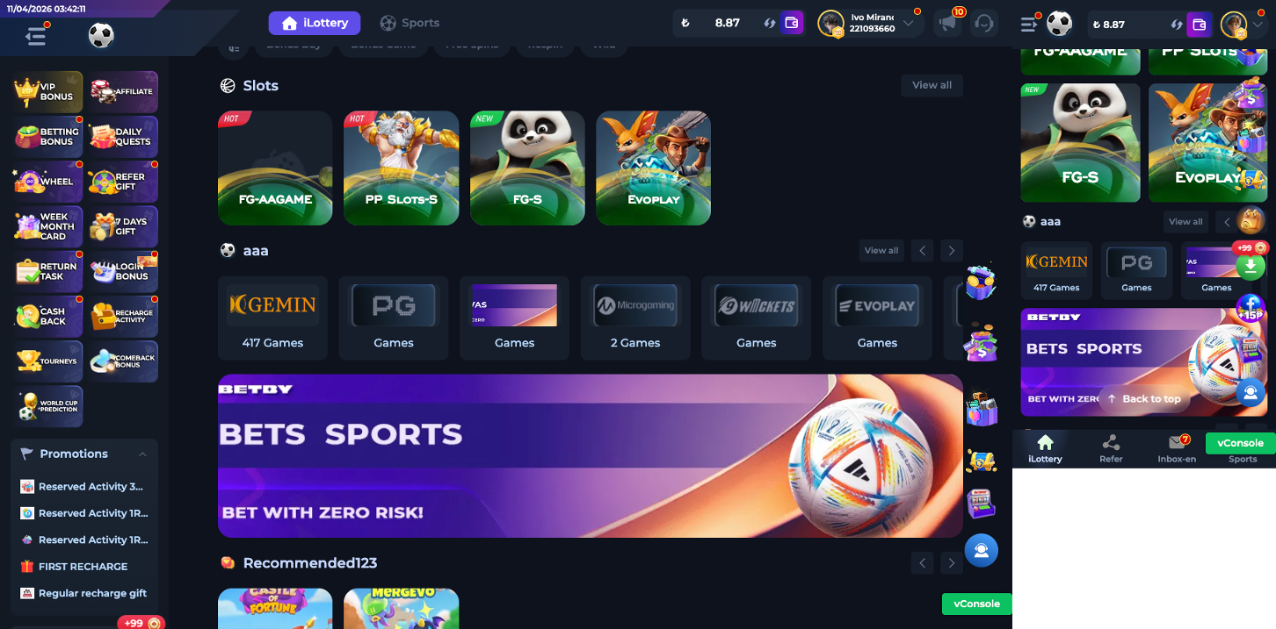
5 | 账服 | 自定义厂家 - 分类图标编辑 | 分类图标重置功能 | 1、已选择图片但未提交 | 1、点击重置按钮 | 1、已选择的图片被清空 2、恢复到打开弹窗时的图片 | Pass | 【功能测试】【P2】
6 | 账服 | 自定义厂家 - 分类图标编辑 | 已配置图标的回显 | 1、自定义厂家已配置分类图标 | 1、打开分类名称编辑弹窗 | 1、分类图标区域显示已配置的图片预览 2、显示上传和重置按钮 | Pass | 【功能测试】【P1】
7 | 账服 | 自定义厂家 - 分类图标编辑 | 已配置图标更换新图标 | 1、该分类已配置图标 | 1、打开编辑弹窗 2、上传新图片 3、点击提交 | 1、新图片上传成功 | Pass | 【功能测试】【P1】
8 | 客户端 | 游戏大厅 - 自定义厂家分类展示 | 分类图标展示 - 已配置场景 | 1、自定义厂家已配置分类图标 2、进入游戏大厅页面 | 1、查看自定义厂家分类区域 | 1、显示后台配置的自定义图标 2、图标清晰可辨 | Pass | 【功能测试】【P0】
9 | 客户端 | 游戏大厅 - 自定义厂家分类展示 | 分类图标展示 - 未配置兜底场景 | 1、自定义厂家未配置分类图标 2、进入游戏大厅页面 | 1、查看自定义厂家分类区域 | 1、显示当前线上的默认分类图标（兜底） 2、展示正常 | Pass | 【功能测试】【P0】
10 | 客户端 | 游戏大厅 - 自定义厂家分类展示 | 分类图标展示 - web5-2 套系背景色 | 1、使用 web5-2 套系 2、自定义厂家已配置图标 | 1、进入游戏大厅 2、查看自定义厂家分类图标 | 1、分类图标显示背景色 2、背景色与套系样式一致 | Pass | 【功能测试】【P1】
11 | 客户端 | 游戏大厅 - 自定义厂家分类展示 | 分类图标展示 - 非 web5-2 套系无背景色 | 1、使用非 web5-2 套系（如其他套系） 2、自定义厂家已配置图标 | 1、进入游戏大厅 2、查看自定义厂家分类图标 | 1、分类图标无背景色 2、展示正常 | Pass | 【功能测试】【P1】
12 | 客户端 | 游戏大厅 - 自定义厂家分类展示 | 分类图标刷新 - 后台更新后前端同步 | 1、游戏大厅已打开 2、后台更新了某厂家的分类图标 | 1、刷新游戏大厅页面 | 1、显示更新后的新图标 | Pass | 【功能测试】【P2】
13 | 客户端 | 游戏大厅 - 自定义厂家分类展示 | 分类图标加载失败兜底 | 1、自定义厂家配置了图标 2、图标 URL 失效或加载失败 | 1、进入游戏大厅页面 | 1、显示兜底图标 2、不显示破碎图标或空白 | Pass | 【异常测试】【P1】

